상품제안서
오코텍스리사이클 컬러 라이트에코백 (베이지,블랙) | 상품코드: F23532

 |  |  |  |  |  |  | 02-412-0044 | www.easy1.co.kr
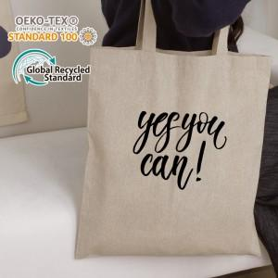 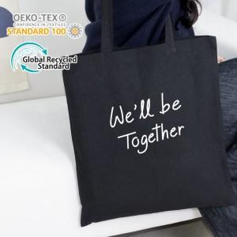

【상세/제작정보】 | <p>** 배송비- 한박스 250개 / 6000원 별도</p>

【인쇄/포장옵션】 | 실크, 컬러필름인쇄 / OPP(비닐)

【공급단가】 | 수량 | 200~ | 500~ | 1,000~ | 3,000~ | 5,000~
*VAT별도 | 베이지 | 1,680원 | 1,620원 | 1,560원 | 1,500원 | 1,440원
 | 블랙 | 1,680원 | 1,620원 | 1,560원 | 1,500원 | 1,440원

【상품 URL】 | http://www.easy1.co.kr/src/goods_detail.php?gdno=23532

